記入例
秘
黄色の部分について，ご記入ください。
 |  | 児童実態調査票 |  |  |  |  |  |  |  |  |  |  |  | 【ダウンロード版】
 |  |  |  |  |  |  |  |  |  |  |  |  |  | 令和３年度以降版
 |  |  |  |  |  |  |  |  |  |  |  | 岩沼市立岩沼南小学校
3 | 年 | 7 | 組 | 3 | 番 |  | 地 区 名 |  |  |  |  | 桑原

ふ り が な |  |  | みなみ しょうたろう |  |  |  |  |  |  | 性別 | 生 年 月 日

児童氏名 |  |  | 南 小太郎 |  |  |  |  |  |  | 男 | 平成 | 3 | 年 | 7 | 月 | 3 | 日

 |  |  |  |  |  |  |  |  |  |  | （西暦 |  | 1991 |  | 年生まれ）
現 住 所 |  |  | 岩沼市 |  | 桑原四丁目４番１号 |  |  |  |  | 電話番号 |  | 0223-00-0000

 |  |  | ※岩沼市◆◆○丁目○番○号 という形式でご記入ください。（住民票同様）

最終保育歴 ※新入学児童の場合のみご記入ください。 |  |  | 令和 | （ | 1 | ）年 | （ | 4 | ）月 | ～ | 令和 | （ | 3 | ）年 | （ | 3 | ）月

 |  |  | 公立・私立（ |  |  | みなみっこ |  |  |  |  |  | ）幼稚園・保育園・保育所
 |  |  | 幼稚園・保育所・保育園の住所（ |  |  |  |  | 桑原四丁目０番０号 |  |  |  |  |  |  |  |  | ）

学校から自宅に連絡がつかなかった場合の連絡方法（第１→第２→第３の順で連絡します）
連絡先名称（勤務先等） |  |  |  |  | 氏 名 |  |  |  |  | 電 話 番 号 |  |  |  |  | 児童との続柄
第１ | 岩沼フラワーショップ〇〇店 |  |  |  | 南 笑子 |  |  |  |  | 090-0000-0000 |  |  |  |  | 母
第２ | 岩沼高等学校 |  |  |  | 南 太郎 |  |  |  |  | 090-0000-0001 |  |  |  |  | 父
第3 |  |  |  |  | 南 はつ子 |  |  |  |  | 090-0000-0002 |  |  |  |  | 祖母

災害時等の引き渡しは，原則家族（成人）とします。家族以外に引き渡しを許可する方についてご記入ください。
 | 氏 名 |  |  |  | 続柄（間柄） |  |  |  | 2 | 南 太郎 |  |  |  | 父
1 | 南 笑子 |  |  |  | 母 |  |  |  | 3 | 南 はつ子 |  |  |  | 祖母

家族（児童本人は含まない） | ふ り が な |  |  |  |  |  | 児童との続柄 |  |  | 勤務先・学校名（学年・組）
 | 氏 名
 | みなみ たろう |  |  |  |  |  | 父 |  |  | 岩沼高等学校
 | 南 太郎

 | みなみ えみこ |  |  |  |  |  | 母 |  |  | 岩沼フラワーショップ〇〇店
 | 南 笑子

 | みなみ ちゅうたろう |  |  |  |  |  | 兄 |  |  | 岩沼高校
 | 南 中太郎

 | みなみ えみか |  |  |  |  |  | 姉 |  |  | 岩沼東中学校
 | 南 笑花

 | みなみ はつこ |  |  |  |  |  | 祖母 |  |  | 無職
 | 南 はつ子

 |  |  |  |  |  |  |  |  | 児童氏名 |  |  | 南 小太郎

自宅位置の略図（商店など目標物等を記入してください） |  |  |  |  |  |  |  |  |  |  | ※Googleマップ等貼付け可 |  |  |  |  | Ｎ

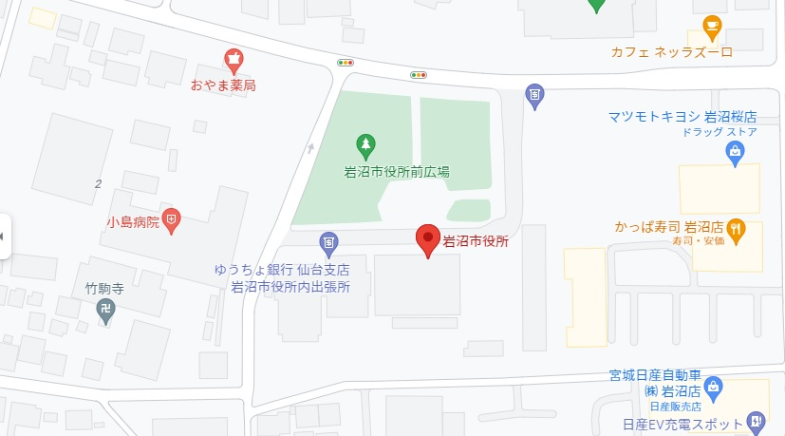

在 宅 時 及 び 登 下 校 時 の 避 難 計 画

通学方法 （徒歩・自転車・市営バスいずれか記入） |  |  |  |  |  |  |  | 徒歩 |  |  |  | 下校コースの色 |  |  |  | 青

在宅時の避難場所 （家に一人で居る時） |  |  |  | 岩沼市役所広場

登下校途中時の 避難場所 |  |  |  | 自宅と１／２地点の間 （自宅の方が近い場合） |  |  |  |  | 避難場所
 |  |  |  |  |  |  |  |  | 竹駒寺
 |  |  |  | 自宅から１／２の地点 |  |  |  |  | 目印となる場所
 |  |  |  |  |  |  |  |  | 〇〇
 |  |  |  |  |  |  |  |  | 避難する場所
 |  |  |  |  |  |  |  |  | 〇〇
 |  |  |  | 自宅から１／２と学校の間 （学校の方が近い場合） |  |  |  |  | 避難場所
 |  |  |  |  |  |  |  |  | 藤浪公園

学校生活で気を付けてほしいこと・担任に知らせたいこと （学習・生活・健康面など）
宿題などの忘れ物が多く，注意が散漫。
鼻炎で鼻水が出やすい。

◎個人情報の取扱について
※ この調査票の利用目的 |  |  |  |  | ◆児童の保護者名・住所等指導上必要と思われる情報収集のため。
※ この調査票の取扱 |  |  |  |  | ◆部外秘とし，保護者の同意なしに情報の公開は一切行わない。
 |  |  |  |  | （PTA活動に必要な情報は除く。）
※ この調査票の利用範囲 |  |  |  |  | ◆学級担任および学年主任，その他校長が必要と認める教員。
※ この調査票の廃棄 |  |  |  |  | ◆利用の必要がなくなったら速やかにシュレッダーによる裁断・廃棄をする。

令和３年度以降版
秘
 |  | 児童実態調査票 |  |  |  |  |  |  |  |  |  |  | 【ダウンロード版】
 |  |  |  |  |  |  |  |  |  |  |  |  | 令和３年度以降版
 |  |  |  |  |  |  |  |  |  |  | 岩沼市立岩沼南小学校
 | 年 |  | 組 |  | 番 |  | 地 区 名

ふ り が な |  |  |  |  |  |  |  |  | 性別 | 生 年 月 日

児童氏名 |  |  |  |  |  |  |  |  |  | 平成 |  | 年 |  | 月 |  | 日

 |  |  |  |  |  |  |  |  |  | （西暦 |  |  |  | 年生まれ）
現 住 所 |  |  | 岩沼市 |  |  |  |  |  | 電話番号

 |  |  | ※岩沼市◆◆○丁目○番○号 という形式でご記入ください。（住民票同様）

最終保育歴 ※新入学児童の場合のみご記入ください。 |  |  | 令和 | （ |  | ）年 | （ | ）月 | ～ | 令和 | （ |  | ）年 | （ |  | ）月

 |  |  | 公立・私立（ |  |  |  |  |  |  |  | ）幼稚園・保育園・保育所
 |  |  | 幼稚園・保育所・保育園の住所（ |  |  |  |  |  |  |  |  |  |  |  |  | ）

学校から自宅に連絡がつかなかった場合の連絡方法（第１→第２→第３の順で連絡します）
連絡先名称（勤務先等） |  |  |  |  | 氏 名 |  |  |  | 電 話 番 号 |  |  |  |  | 児童との続柄
第１
第２
第3

災害時等の引き渡しは，原則家族（成人）とします。家族以外に引き渡しを許可する方についてご記入ください。
 | 氏 名 |  |  |  | 続柄（間柄） |  |  | 2
1 |  |  |  |  |  |  |  | 3

家族（児童本人は含まない） | ふ り が な |  |  |  |  |  | 児童との続柄 |  | 勤務先・学校名（学年・組）
 | 氏 名

 |  |  |  |  |  |  |  | 児童氏名 |  |  | 0

自宅位置の略図（商店など目標物等を記入してください） |  |  |  |  |  |  |  |  |  | ※Googleマップ等貼付け可 |  |  |  |  | Ｎ

在 宅 時 及 び 登 下 校 時 の 避 難 計 画

通学方法 （徒歩・自転車・市営バスいずれか記入） |  |  |  |  |  |  |  |  |  |  | 下校コースの色

在宅時の避難場所 （家に一人で居る時）

登下校途中時の 避難場所 |  |  |  | 自宅と１／２地点の間 （自宅の方が近い場合） |  |  |  | 避難場所

 |  |  |  | 自宅から１／２の地点 |  |  |  | 目印となる場所

 |  |  |  |  |  |  |  | 避難する場所

 |  |  |  | 自宅から１／２と学校の間 （学校の方が近い場合） |  |  |  | 避難場所

学校生活で気を付けてほしいこと・担任に知らせたいこと （学習・生活・健康面など）

◎個人情報の取扱について
※ この調査票の利用目的 |  |  |  |  | ◆児童の保護者名・住所等指導上必要と思われる情報収集のため。
※ この調査票の取扱 |  |  |  |  | ◆部外秘とし，保護者の同意なしに情報の公開は一切行わない。
 |  |  |  |  | （PTA活動に必要な情報は除く。）
※ この調査票の利用範囲 |  |  |  |  | ◆学級担任および学年主任，その他校長が必要と認める教員。
※ この調査票の廃棄 |  |  |  |  | ◆利用の必要がなくなったら速やかにシュレッダーによる裁断・廃棄をする。

